商品信息
COCO Living Space｜日本多用吸盘牙刷架
来源：COCO_Living_Space_Shopee全量审计_持续更新.xlsx｜工作表：高销量商品｜Excel第6行｜商品ID：14765164151

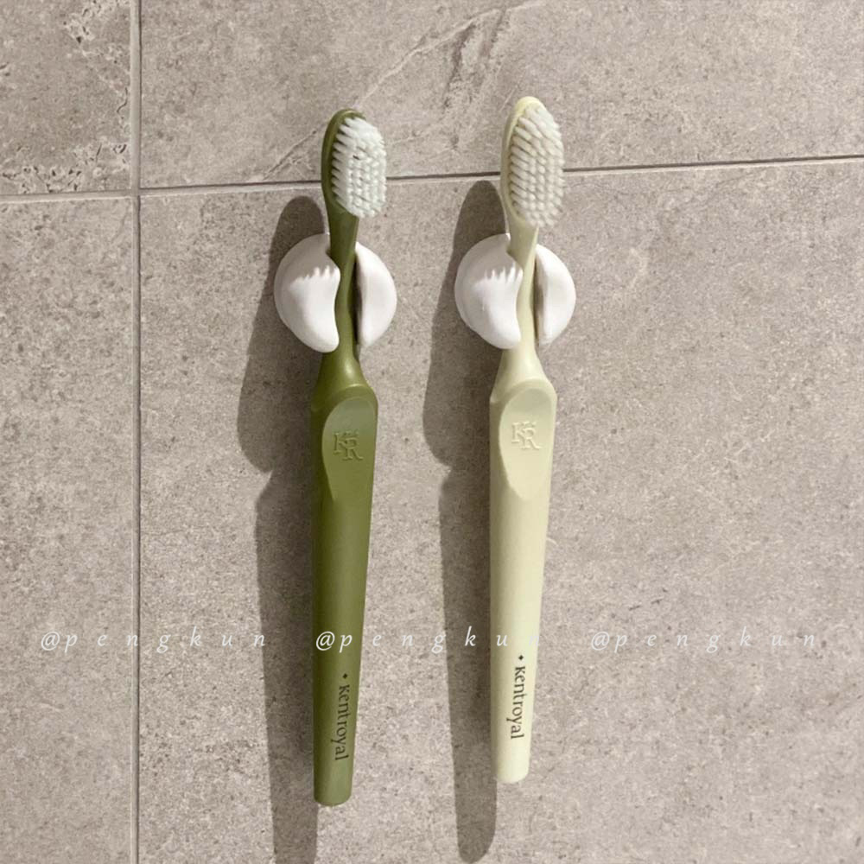
字段 | 内容 | 商品主图
序号 | 2
商品主图 | 见右侧嵌入主图
商品ID | 14765164151
商品中文名称 | 日本多用吸盘牙刷架
商品标题 | [2pcs] Japanese-Style Simple Suction Cup Toothbrush Holder Bathroom Wall-Mounted Perforated-Free Rack Mirror Japanese Wash Hook Non-Marking
Shopee链接 | https://shopee.com.my/-2pcs-Japanese-Style-Simple-Suction-Cup-Toothbrush-Holder-Bathroom-Wall-Mounted-Perforated-Free-Rack-Mirror-Japanese-Wash-Hook-Non-Marking-i.115498741.14765164151
近月销量显示 | 69 Sold/Month
近月销量下限 | 69
列表价格显示 | RM2.65
列表最低价(MYR) | 2.65
列表评分 | 4.9
累计总销量显示 | 20k+ Sold
累计总销量下限 | 20,000
是否精确 | FALSE
详情价格显示 | RM2.65
详情价(MYR) | 2.65
详情评分 | 4.9
评论覆盖 | 51
好评主题 | 51
差评/风险主题 | 51
图片来源URL | https://down-my.img.susercontent.com/file/af3c27326026ae3f59bc4124d7309c1e
1688链接 | https://detail.1688.com/offer/704296734206.html?spm=a262uh.11734178.favorite-offers-offer-list-offer2.2.59912ef6edynPI
颜色/规格 | 白色
长宽高 | 2.5cm/2.5cm/2.5cm
重量(g) | 17.7
单个成本 | 0.75（2个一包）
单个运费 | 3.00
国内段总价 | 3.75
国际头程 | 0.46
总成本估算 | 5.84
利润估算 | -1.46
预计毛利率估算 | -33.29%
3个成本 | 2.25
3个运费 | 3.00
国内段总价2 | 5.25
国际头程2 | 1.38
总成本估算2 | 11.51
利润估算2 | 1.63
预计毛利率估算2 | 12.37%
5个成本 | 3.75
5个运费 | 3.00
国内段总价3 | 6.75
国际头程3 | 2.08
总成本估算3 | 16.96
利润估算3 | 4.94
预计毛利率估算3 | 22.55%
8个成本 | 6.00
8个运费 | 3.00
国内段总价4 | 9.00
国际头程4 | 3.46
总成本估算4 | 25.48
利润估算4 | 9.57
预计毛利率估算4 | 27.31%

